4.1
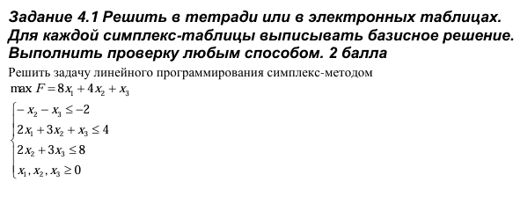
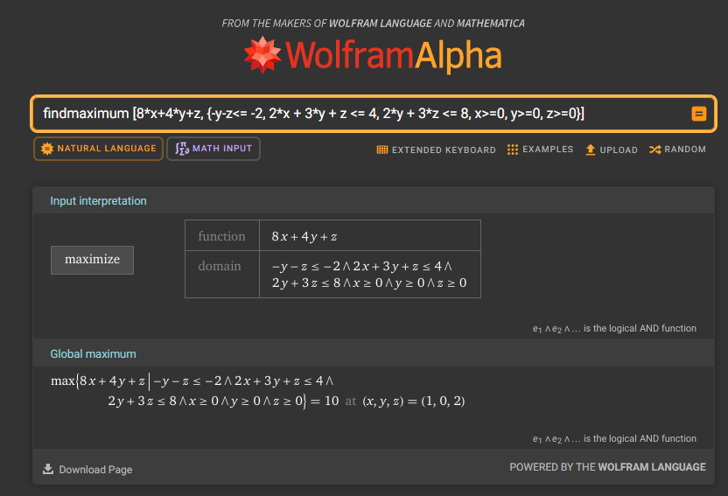

F = 8x1 + 4x2 + x3
 | .-x2 + 3x2 + x3 <= 4
 | 2x1 + 3x2 + x3 <= 4
 | 2x2 + 3x3 <= 8
 | x1,x2,x3 >= 0

Приведем задачу к стандартному виду:
 | 1) Изменим знак целевой функции
 | 2) Введем дополнительные переменные

min F = -8x1 - 4x2 - x3
 | .-x2 - x3 + x4 = -2
 | 2x1 + 3x2 + x3 + x5 = 4
 | 2x2 + 3x3 + x6 = 8
 | x1,x2,x3,x4,x5,x6 >= 0 |  |  |  |  |  |  |  |  | findmaximum [8*x+4*y+z, {-y-z<= -2, 2*x + 3*y + z <= 4, 2*y + 3*z <= 8, x>=0, y>=0, z>=0}]

Составим целевую функцию вспомогательноый задачи
min F1 = -2x1 - (-1+3+2)x2 - (-1+1+3)x3 - x4 - x5 - x6 -2 + 4 + 8 =>
min F1 = -2x1 -4x2 - 3x3 - x4 - x5 - x6 + 10

Построим симплекс таблицу

Базис | x1 | x2 | x3 | x4 | x5 | x6 | bi | bi/разрешающий столбец
x4 | 0 | -1 | -1 | 1 | 0 | 0 | -2 | 2
x5 | 2 | 3 | 1 | 0 | 1 | 0 | 4 | 1.3333333333
x6 | 0 | 2 | 3 | 0 | 0 | 1 | 8 | 4
F | -8 | -4 | -1 | 0 | 0 | 0 | 0
F1 | -2 | -4 | -3 | -1 | -1 | -1 | -10
Ведущий столбец - 2
Ведущая строка - 2
Ведущий элемент - 3

Базис | x1 | x2 | x3 | x4 | x5 | x6 | bi | bi/разрешающий столбец
x4 | 0.66666666667 | 0 | -0.66666666667 | 1 | 0.33333333333 | 0 | -0.66666666667 | 1 | .+1*II
x2 | 0.66666666667 | 1 | 0.33333333333 | 0 | 0.33333333333 | 0 | 1.3333333333 | 4 | / | 3
x4 | -1.3333333333 | 0 | 2.3333333333 | 0 | -0.66666666667 | 1 | 5.3333333333 | 2.2857142857 | .-2*II
F | -5.3333333333 | 0 | 0.33333333333 | 0 | 1.3333333333 | 0 | 5.3333333333 |  | .+4*II
F1 | 0.66666666667 | 0 | -1.6666666667 | -1 | 0.33333333333 | -1 | -4.6666666667 |  | .+4*II
Ведущий столбец - 3
Ведущая строка - 1
Ведущий элемент - -0,6667

Базис | x1 | x2 | x3 | x4 | x5 | x6 | bi | bi/разрешающий столбец
x4 | 0.66666666667 | 0 | -0.66666666667 | 1 | 0.33333333333 | 0 | -0.66666666667 | -0.66666666667 |  |  | "-0,666666667 ≈ -2/3"
x2 | 1 | 1 | 0 | 0.5 | 0.5 | 0 | 1 | 2 | .+1/2*I |  | "0,333333333 ≈ 1/3"
x6 | 1 | 0 | 0 | 3.5 | 0.5 | 1 | 3 | 0.85714285714 | .+7/2*I |  | "2,333333333 ≈ 7/3"
F | -5 | 0 | 0 | 0.5 | 1.5 | 0 | 5 |  | .+1/2*I |  | "0,333333333 ≈ 1/3"
F1 | -1 | 0 | 0 | -3.5 | -0.5 | -1 | -3 |  | .-5/2*I |  | "-1,666666667 ≈ -5/3"
Ведущий столбец - 4
Ведущая строка - 1
Ведущий элемент - 1

Базис | x1 | x2 | x3 | x4 | x5 | x6 | bi | bi/разрешающий столбец
x4 | 0.66666666667 | 0 | -0.66666666667 | 1 | 0.33333333333 | 0 | -0.66666666667 | 1
x2 | 0.66666666667 | 1 | 0.33333333333 | 0 | 0.33333333333 | 0 | 1.3333333333 | 4 | .-1/2*I
x4 | -1.3333333333 | 0 | 2.3333333333 | 0 | -0.66666666667 | 1 | 5.3333333333 | 2.2857142857 | .-7/2*I
F | -5.3333333333 | 0 | 0.33333333333 | 0 | 1.3333333333 | 0 | 5.3333333333 |  | .1/2*I
F1 | 1.3333333333 | 0 | -2.3333333333 | 0 | 0.66666666667 | -1 | -5.3333333333 |  | .+7/2*I
Ведущий столбец - 3
Ведущая строка - 1
Ведущий элемент - -0,66667

Базис | x1 | x2 | x3 | x4 | x5 | x6 | bi | bi/разрешающий столбец
x4 | 0.66666666667 | 0 | -0.66666666667 | 1 | 0.33333333333 | 0 | -0.66666666667 | -1
x2 | 1 | 1 | 0 | 0.5 | 0.5 | 0 | 1 | 1 | .+1/2*I
x6 | 1 | 0 | 0 | 3.5 | 0.5 | 1 | 3 | 3 | .+7/2*I
F | -5 | 0 | 0 | 0.5 | 1.5 | 0 | 5 |  | .+1/2*I
F1 | -1 | 0 | 0 | -3.5 | -0.5 | -1 | -3 |  | .-7/2*I
Ведущий столбец - 1
Ведущая строка - 1 |  |  |  | Если брать ведущий столбец 4, получится цикл
Ведущий элемент - 0,66667

Базис | x1 | x2 | x3 | x4 | x5 | x6 | bi | bi/разрешающий столбец
x4 | 1 | 0 | -1 | 1.5 | 0.5 | 0 | -1 | -1 | * | .3 / 2
x2 | 0 | 1 | 1 | -1 | 0 | 0 | 2 | #DIV/0! | .-I
x4 | 0 | 0 | 1 | 2 | 0 | 1 | 4 | #DIV/0! | .-I
F | -10 | 0 | 5 | -7 | -1 | 0 | 10 |  | .+5*I
F1 | 0 | 0 | -1 | -2 | 0 | -1 | -4 |  | .+I

4.2
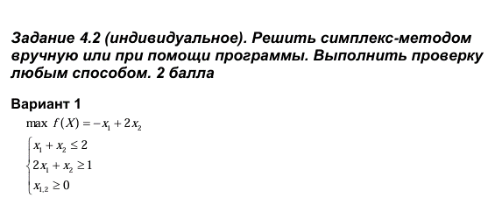

max F(X) = -x1 + 2x2
 | x1 + x2 <= 2
 | 2x1 + x2 >= 1
 | x1,2 >= 0

Приведем задачу к стандартному виду:
 | 1) Изменим знак целевой функции
 | 2) Введем дополнительные переменные

min F(x) = x1 - 2x2
 | x1 + x2 + x3 = 2
 | 2x1 + x2 - x4 = 1
 | x1,2 >= 0

Составим целевую функцию вспомогательной задачи
min F1 = -(1+2)x1 - (1+2)x2 -x3 - x4 + 2 + 1 = -3x1 - 3x2 - x3 - x4 + 3

Построим симплекс таблицу

Базис | x1 | x2 | x3 | x4 | bi | bi/разрешающий столбец
x3 | 1 | 1 | 1 | 0 | 2 | 2/1 = 2
x4 | 1 | 1 | 0 | -1 | 1 | 1/1 = 1
F | 1 | -2 | 0 | 0 | 0
F1 | -3 | -3 | -1 | -1 | -3

Ведущий столбец - 2
Ведущая строка - 2
Ведущий элемент - 1

Проведем шаг симплекс метода
Базис | x1 | x2 | x3 | x4 | bi | bi/разрешающий столбец
x3 | 0 | 0 | 1 | 1 | 1 | 1/1=1 | .-II
x2 | 1 | 1 | 0 | -1 | 1 | 1/-1=-1
F | 2 | 0 | 0 | -2 | 2 |  | .+2*II
F1 | 0 | 0 | -1 | -4 | 0 |  | .+3*II

Ведущий столбец - 4
Ведущая строка - 2
Ведущий элемент - -1

Проведем шаг симплекс метода
Базис | x1 | x2 | x3 | x4 | bi | bi/разрешающий столбец
x3 | 1 | 1 | 1 | 0 | 2 | 2/1=2 | .+II
x4 | 1 | 1 | 0 | -1 | 1 | 1/1=1
F | 0 | -2 | 0 | 0 | 0 |  | .-2*II
F1 | -4 | -4 | -1 | 0 | -4 |  | .-4*II

Ведущий столбец - 2
Ведущая строка - 2
Ведущий элемент - 1

Проведем шаг симплекс метода
Базис | x1 | x2 | x3 | x4 | bi | bi/разрешающий столбец
 | 0 | 0 | 1 | 1 | 1 | 1/1=1 | .-II
 | 1 | 1 | 0 | -1 | 1 | 1/-1=1
F | 2 | 0 | 0 | -2 | 2 |  | .+2*II
F1 | 0 | 0 | -1 | -4 | 0 |  | .+4*II

Получили цикл

Возьмем другой ведущий столбец

Базис | x1 | x2 | x3 | x4 | bi | bi/разрешающий столбец
x3 | 1 | 1 | 1 | 0 | 2 | 2/1 = 2
x4 | 1 | 1 | 0 | -1 | 1 | 1/1 = 1
F | 1 | -2 | 0 | 0 | 0
F1 | -3 | -3 | -1 | -1 | -3

Ведущий столбец - 1
Ведущая строка - 2
Ведущий элемент - 1

Базис | x1 | x2 | x3 | x4 | bi | bi/разрешающий столбец
x3 | 0 | 0 | 1 | 1 | 1 | 1/0=inf | .-II
x1 | 1 | 1 | 0 | -1 | 1 | 1/1=1
F | 0 | -3 | 0 | 1 | -1 |  | .-II
F1 | 0 | 0 | -1 | 2 | 0 |  | .+3*II

Ведущий столбец - 2
Ведущая строка - 2
Ведущий элемент - 1

Базис | x1 | x2 | x3 | x4 | bi | bi/разрешающий столбец
x3 | 0 | 0 | 1 | 1 | 1 | 1/1=1
x2 | 1 | 1 | 0 | -1 | 1 | 1/-1=-1
F | 3 | 0 | 0 | -2 | 2
F1 | 0 | 0 | -1 | 2 | 0

Ведущий столбец - 2
Ведущая строка - 4
Ведущий элемент - -1

Базис | x1 | x2 | x3 | x4 | bi | bi/разрешающий столбец
x3 | 1 | 1 | 1 | 0 | 2 |  | .+II
x1 | 1 | 1 | 0 | -1 | 1
F | 1 | -2 | 0 | 0 | 0 |  | .-2*II
F1 | 2 | 2 | -1 | 0 | 2 |  | .+2*II

Ведущий столбец - 2
Ведущая строка - 2
Ведущий элемент - 1

Базис | x1 | x2 | x3 | x4 | bi | bi/разрешающий столбец
x3 | 0 | 0 | 1 | 1 | 1 | 1/1=1
x2 | 1 | 1 | 0 | -1 | 1 | 1/-1=-1
F | 3 | 0 | 0 | -2 | 2
F1 | 0 | 0 | -1 | 2 | 0

Получили цикл

